Расчёт
Модель:

Мощность нагрузки:

Ёмкость одной АКБ в ИБП:

Число АКБ в ИБП:

Аккумуляторное расширение:

Число АКБ в аккумуляторном расширении:

Ёмкость одной АКБ в аккумуляторном расширении:

Число аккумуляторных расширений:

Максимальная мощность ИБП:

Расчётное время работы с выбранной конфигурацией:

Алгоритм расчёта:
Время автономной работы рассчитывается исходя из следующей формулы:

где: T – расчётное время работы от аккумуляторов, мин.
CИБП – ёмкость аккумуляторных батарей, встроенных в источник бесперебойного питания, Вт·ч.
САКБ – ёмкость аккумуляторных батарей, встроенных в аккумуляторное расширение для источника бесперебойного питания, Вт·ч.
nАКР – количество аккумуляторных расширений, подключаемых к источнику бесперебойного питания.
КПДИБП – КПД инвертора источника бесперебойного питания. Как правило, составляет 0,8 (80%) для линейно-интерактивных ИБП и 0,9 (90%) для ИБП с двойным преобразованием рода тока (онлайн).
60 – число минут в часе.
P – потребляемая мощность нагрузки, Вт.
y – коэффициент неполноты разряда АКБ. Зависит от времени автономной работы и может быть приближённо вычислен исходя из аппроксимации степенной функцией общего графика зависимости ёмкости аккумуляторных батарей от времени разряда:
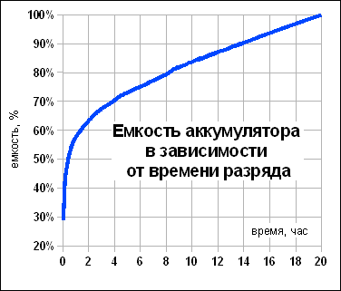

Уравнение коэффициента неполноты разряда АКБ с формулой аппроксимации степенной функцией имеет вид:

где
– расчётное время автономной работы, без учёта коэффициента неполноты разряда АКБ, час.
Ёмкость аккумуляторных батарей, встроенных в источник бесперебойного питания и аккумуляторное расширение измеряется в Ватт-часах (Вт·ч) и вычисляется по формулам:
,

где:
nАКБ – число аккумуляторных батарей в ИБП или расширении;
CАКБ – ёмкость одной аккумуляторной батареи, А·ч;
VАКБ – напряжение на выходе аккумуляторной батареи, В.

